Catég par région
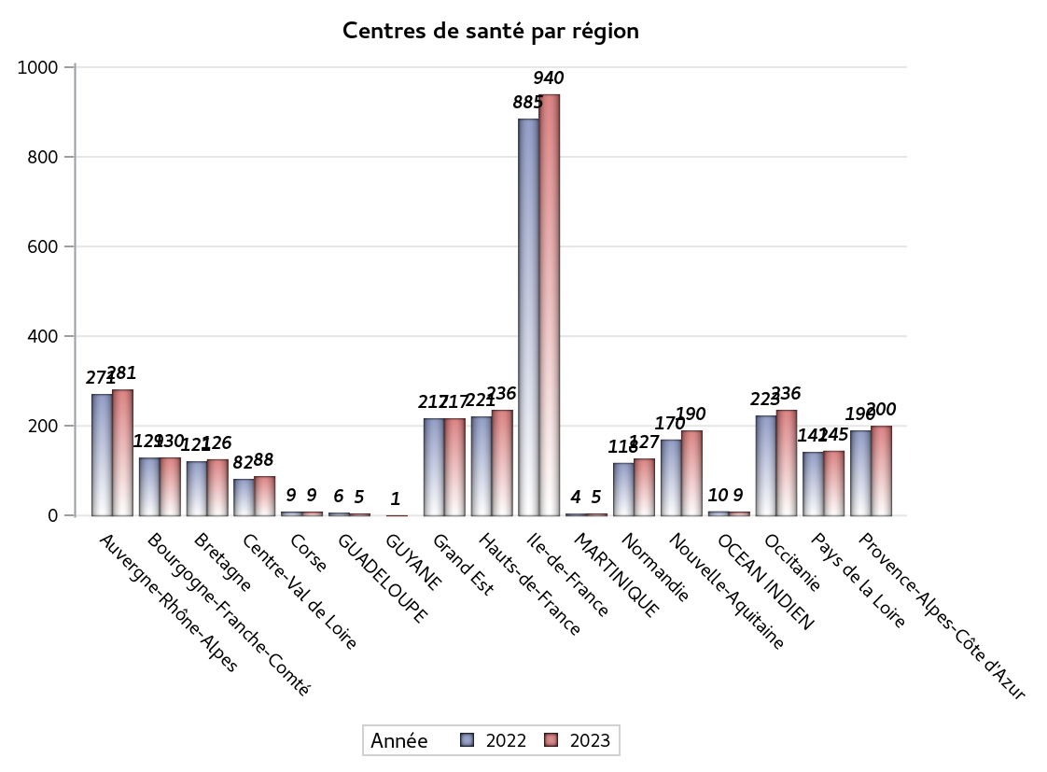
CATEGORIES DE CENTRES DE SANTE PAR REGION
Régions | centres médicaux |  |  | Centres de santé polyvalents sans auxiliaires médicaux CPsAM |  | Centres de santé polyvalents avec auxiliaires médicaux CPaAM |  | Total centres à activité médicale | Centres de santé dentaires |  |  | Centres de santé infirmiers |  | Grand Total | Dont centres de santé pluri professionnels
 | avec MG et avec auxiliaires médicaux | avec MG et sans auxiliaires médicaux | sans MG | avec MG | sans MG | avec MG | sans MG |  | avec MG et avec auxiliaires médicaux | avec MG et sans auxiliaires médicaux | sans MG | avec MG | sans MG
Auvergne-Rhône-Alpes | 11 | 16 | 5 | 12 | 3 | 42 | 13 | 102 | 3 | 0 | 125 | 5 | 46 | 281 | 63
Bourgogne-Franche-Comté | 9 | 8 | 0 | 4 | 3 | 21 | 4 | 49 | 0 | 1 | 34 | 0 | 46 | 130 | 31
Bretagne | 10 | 13 | 1 | 3 | 1 | 13 | 4 | 45 | 0 | 0 | 30 | 0 | 51 | 126 | 23
Centre-Val de Loire | 2 | 23 | 0 | 3 | 4 | 8 | 3 | 43 | 0 | 0 | 36 | 0 | 9 | 88 | 12
Corse | 0 | 0 | 0 | 0 | 0 | 1 | 0 | 1 | 0 | 0 | 8 | 0 | 0 | 9 | 1
GUADELOUPE | 0 | 0 | 0 | 0 | 1 | 1 | 1 | 3 | 0 | 0 | 2 | 0 | 0 | 5 | 1
GUYANE | 0 | 0 | 0 | 0 | 0 | 1 | 0 | 1 | 0 | 0 | 0 | 0 | 0 | 1 | 1
Grand Est | 4 | 4 | 1 | 10 | 1 | 34 | 14 | 68 | 1 | 0 | 84 | 0 | 64 | 217 | 41
Hauts-de-France | 2 | 8 | 5 | 6 | 4 | 75 | 13 | 113 | 0 | 0 | 73 | 1 | 49 | 236 | 80
Ile-de-France | 19 | 24 | 20 | 75 | 33 | 189 | 87 | 447 | 1 | 18 | 463 | 0 | 11 | 940 | 228
MARTINIQUE | 0 | 0 | 1 | 0 | 0 | 0 | 2 | 3 | 0 | 0 | 2 | 0 | 0 | 5 | 0
Normandie | 9 | 11 | 6 | 2 | 1 | 8 | 6 | 43 | 1 | 1 | 59 | 0 | 23 | 127 | 19
Nouvelle-Aquitaine | 10 | 18 | 2 | 14 | 1 | 24 | 7 | 76 | 0 | 0 | 73 | 0 | 41 | 190 | 38
OCEAN INDIEN | 0 | 0 | 3 | 1 | 0 | 2 | 1 | 7 | 0 | 0 | 2 | 0 | 0 | 9 | 3
Occitanie | 13 | 36 | 5 | 5 | 2 | 28 | 10 | 99 | 0 | 0 | 100 | 0 | 37 | 236 | 42
Pays de la Loire | 8 | 16 | 0 | 3 | 0 | 17 | 1 | 45 | 0 | 0 | 33 | 0 | 67 | 145 | 25
Provence-Alpes-Côte d'Azur | 5 | 6 | 7 | 14 | 4 | 30 | 18 | 84 | 0 | 2 | 114 | 0 | 0 | 200 | 39
Sous total 1 | 102 | 183 | 56 | 152 | 58 | 494 | 184 | 1229 | 6 | 22 | 1238 | 6 | 444 | 2945 | 647
Sous total 2 | 341 |  |  | 210 |  | 678 |  |  | 1266 |  |  | 450

Activité
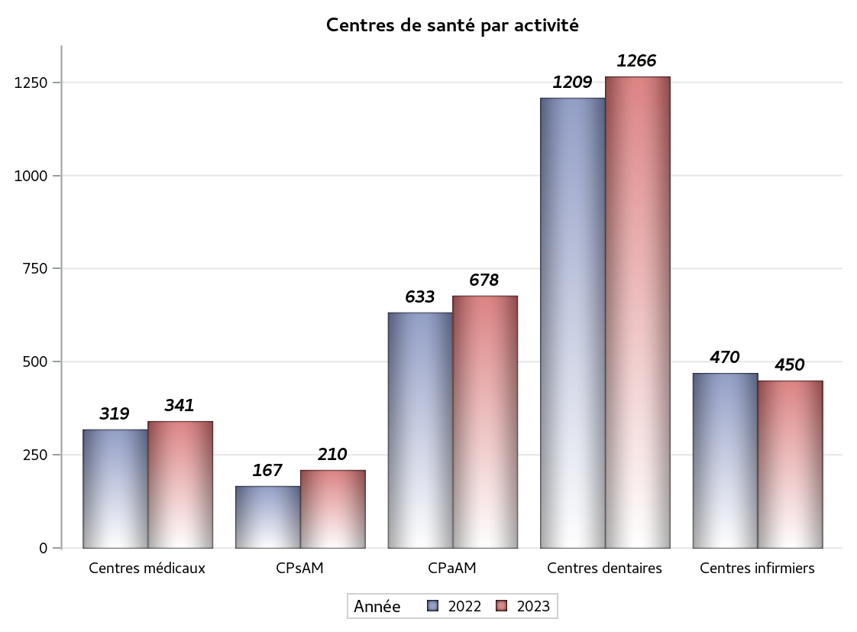

Implantation
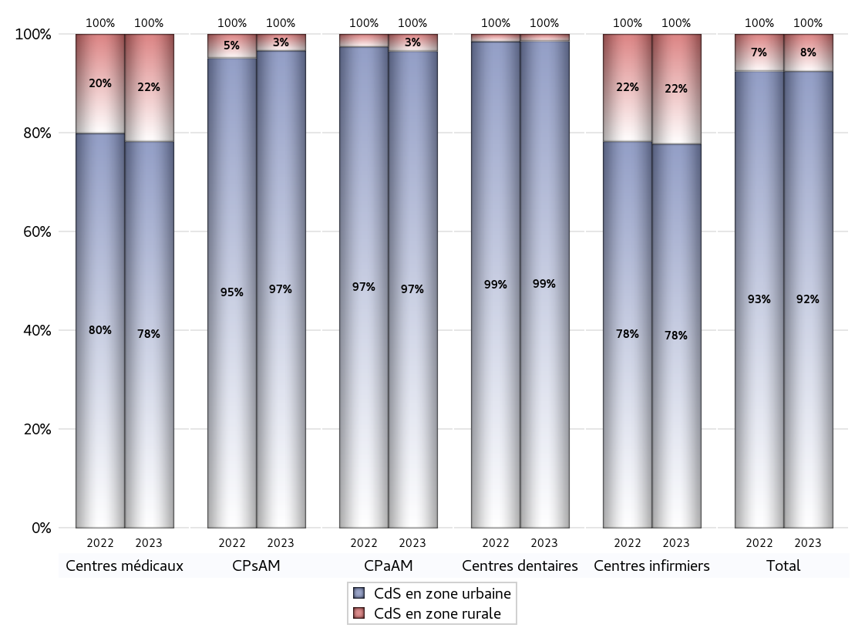
ZONE D'IMPLANTATION DES CENTRES
 | centres médicaux |  |  | Centres de santé polyvalents sans auxiliaires médicaux CPsAM |  | Centres de santé polyvalents avec auxiliaires médicaux CPaAM |  | Total centres à activité médicale | Centres de santé dentaires |  |  | Centres de santé infirmiers |  | Grand Total | Dont centres de santé pluri professionnels
 | avec MG et avec auxiliaires médicaux | avec MG et sans auxiliaires médicaux | sans MG | avec MG | sans MG | avec MG | sans MG |  | avec MG et avec auxiliaires médicaux | avec MG et sans auxiliaires médicaux | sans MG | avec MG | sans MG
CdS en zone urbaine | 87 | 125 | 55 | 146 | 57 | 472 | 183 | 1125 | 5 | 21 | 1223 | 6 | 344 | 2724 | 608
Sous total zone urbaine | 267 |  |  | 203 |  | 655 |  |  | 1249 |  |  | 350
Dont QPV | 11 | 14 | 6 | 22 | 8 | 84 | 17 | 162 | 1 | 0 | 119 | 3 | 33 | 318 | 110
Dont quartier vécu | 7 | 10 | 4 | 25 | 4 | 87 | 19 | 156 | 1 | 3 | 132 | 0 | 13 | 305 | 104
Dont zone prioritaire du SROS | 54 | 89 | 27 | 102 | 36 | 265 | 92 | 665 | 1 | 16 | 623 | 2 | 114 | 1421 | 351
CdS en zone rurale | 15 | 58 | 1 | 6 | 1 | 22 | 1 | 104 | 1 | 1 | 15 | 0 | 100 | 221 | 39
Sous total zone rurale | 74 |  |  | 7 |  | 23 |  |  | 17 |  |  | 100
Dont zone prioritaire du SROS | 13 | 48 | 1 | 6 | 1 | 13 | 1 | 83 | 1 | 1 | 8 | 0 | 62 | 155 | 28
Total(sous total zone urbaine + sous total zone rurale) | 341 |  |  | 210 |  | 678 |  | 1229 | 1266 |  |  | 450 |  | 2945 | 647

Gestionnaires
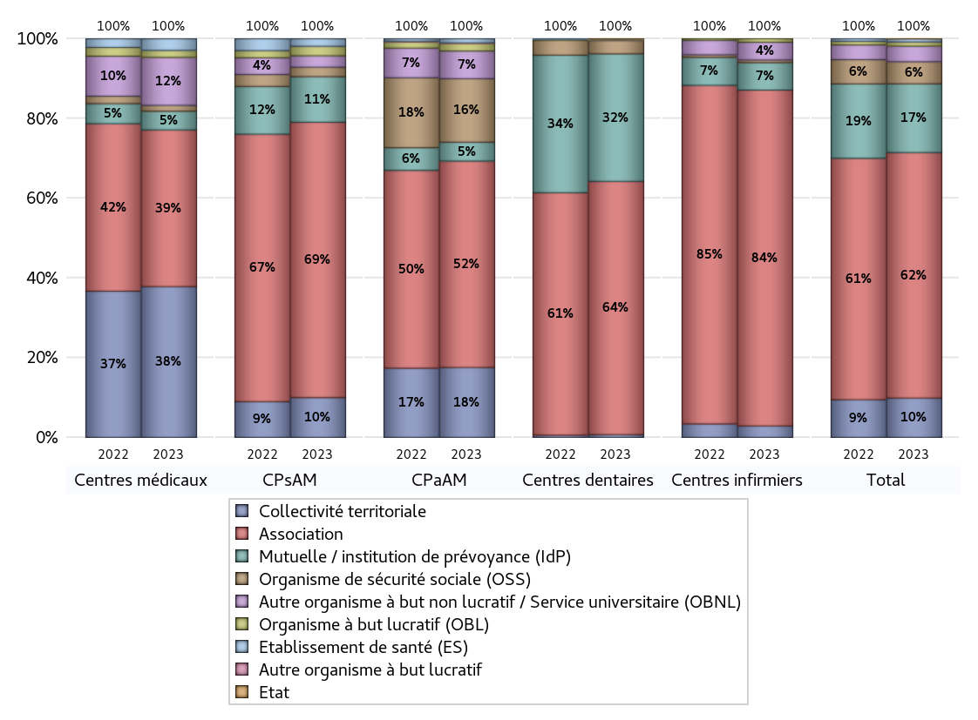
NOMBRE DE CENTRES DE SANTE PAR GESTIONNAIRE
 | centres médicaux |  |  | Centres de santé polyvalents sans auxiliaires médicaux CPsAM |  | Centres de santé polyvalents avec auxiliaires médicaux CPaAM |  | Total centres à activité médicale | Centres de santé dentaires |  |  | Centres de santé infirmiers |  | Grand Total | Dont centres de santé pluri professionnels
 | avec MG et avec auxiliaires médicaux | avec MG et sans auxiliaires médicaux | sans MG | avec MG | sans MG | avec MG | sans MG |  | avec MG et avec auxiliaires médicaux | avec MG et sans auxiliaires médicaux | sans MG | avec MG | sans MG
Collectivité territoriale | 38 | 89 | 2 | 21 | 0 | 119 | 0 | 269 | 1 | 0 | 8 | 0 | 13 | 291 | 165
Sous total Collectivité territoriale | 129 |  |  | 21 |  | 119 |  |  | 9 |  |  | 13
Association | 36 | 53 | 45 | 96 | 49 | 187 | 164 | 630 | 1 | 22 | 781 | 6 | 373 | 1813 | 255
Sous total Association | 134 |  |  | 145 |  | 351 |  |  | 804 |  |  | 379
Mutuelle / institution de prévoyance (IdP) | 4 | 6 | 6 | 19 | 5 | 30 | 2 | 72 | 4 | 0 | 401 | 0 | 31 | 508 | 41
Sous total IdP | 16 |  |  | 24 |  | 32 |  |  | 405 |  |  | 31
Organisme de sécurité sociale (OSS) | 3 | 2 | 0 | 5 | 0 | 100 | 8 | 118 | 0 | 0 | 42 | 0 | 3 | 163 | 103
Sous total OSS | 5 |  |  | 5 |  | 108 |  |  | 42 |  |  | 3
Autre organisme à but non lucratif / Service universitaire (OBNL) | 13 | 26 | 2 | 5 | 1 | 40 | 7 | 94 | 0 | 0 | 1 | 0 | 20 | 115 | 54
Sous total OBNL | 41 |  |  | 6 |  | 47 |  |  | 1 |  |  | 20
Organisme à but lucratif (OBL) | 5 | 0 | 1 | 3 | 2 | 10 | 3 | 24 | 0 | 0 | 2 | 0 | 4 | 30 | 17
Sous total OBL | 6 |  |  | 5 |  | 13 |  |  | 2 |  |  | 4
Autre organisme à but lucratif | 0 | 0 | 0 | 0 | 0 | 1 | 0 | 1 | 0 | 0 | 0 | 0 | 0 | 1 | 1
Sous total Autre OBL | 0 |  |  | 0 |  | 1 |  |  | 0 |  |  | 0
Etablissement de santé (ES) | 3 | 7 | 0 | 3 | 1 | 7 | 0 | 21 | 0 | 0 | 2 | 0 | 0 | 23 | 11
Sous total ES | 10 |  |  | 4 |  | 7 |  |  | 2 |  |  | 0
Etat | 0 | 0 | 0 | 0 | 0 | 0 | 0 | 0 | 0 | 0 | 1 | 0 | 0 | 1 | 0
Sous total SU | 0 |  |  | 0 |  | 0 |  |  | 1 |  |  | 0
Total | 341 |  |  | 210 |  | 678 |  | 1229 | 1266 |  |  | 450 |  | 2945 | 647

Effectifs
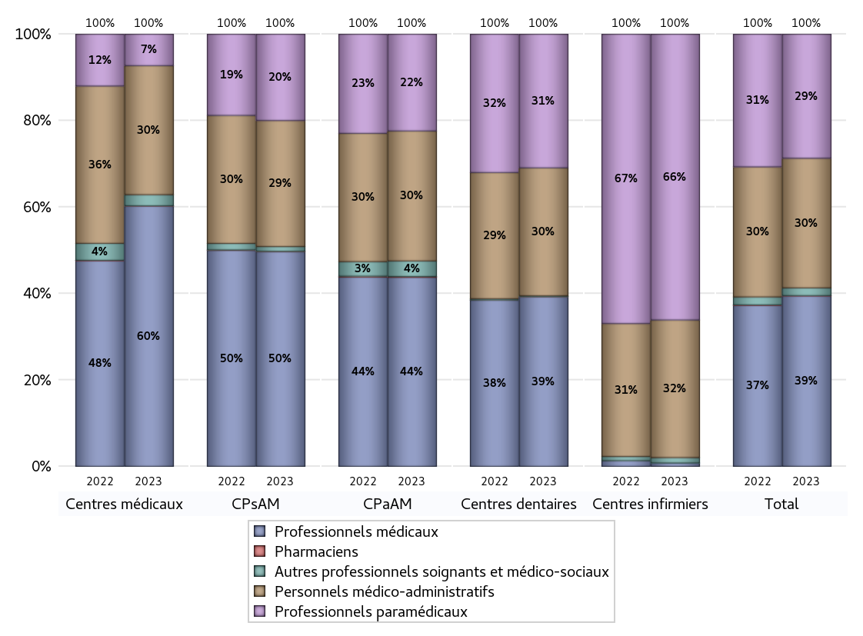
EFFECTIFS DES CENTRES
 | centres médicaux | Centres de santé polyvalents sans auxiliaires médicaux CPsAM | Centres de santé polyvalents avec auxiliaires médicaux CPaAM | Total centres à activité médicale | Centres de santé dentaires | Centres de santé infirmiers | Grand Total
Professionnels médicaux (1) | 3161 | 1834 | 7946 | 12941 | 7932 | 46 | 20919
Dont Médecins généralistes | 2454 | 467 | 3192 | 6113 | 52 | 15 | 6180
Dont Autres médecins spécialistes | 490 | 389 | 3273 | 4152 | 276 | 2 | 4430
Dont Sages-Femmes | 61 | 74 | 163 | 298 | 4 | 3 | 305
Dont Chrirurgiens dentistes | 121 | 895 | 1274 | 2290 | 7582 | 0 | 9872
Dont Autres professionnels médicaux | 35 | 9 | 44 | 88 | 18 | 26 | 132
Professionnels paramédicaux (2) | 382 | 737 | 4066 | 5185 | 6248 | 3790 | 15223
Dont Infirmiers | 95 | 23 | 1278 | 1396 | 25 | 3695 | 5116
Dont Assistants dentaires | 81 | 628 | 1041 | 1750 | 6114 | 0 | 7864
Dont Autres | 206 | 86 | 1747 | 2039 | 109 | 95 | 2243
Pharmaciens (3) | 2 | 2 | 34 | 38 | 2 | 0 | 40
Total Professionnels de santé (1)+(2)(+3) | 3545 | 2573 | 12046 | 18164 | 14182 | 3836 | 36182
Autres professionnels soignants et médico-sociaux (4) | 135 | 41 | 654 | 830 | 42 | 71 | 943
Personnels médico-administratifs (5) | 1566 | 1076 | 5462 | 8104 | 5977 | 1825 | 15906
Total (1)+(2)+(3)+(4)+(5) | 5246 | 3690 | 18162 | 27098 | 20201 | 5732 | 53031

Fonctionnement
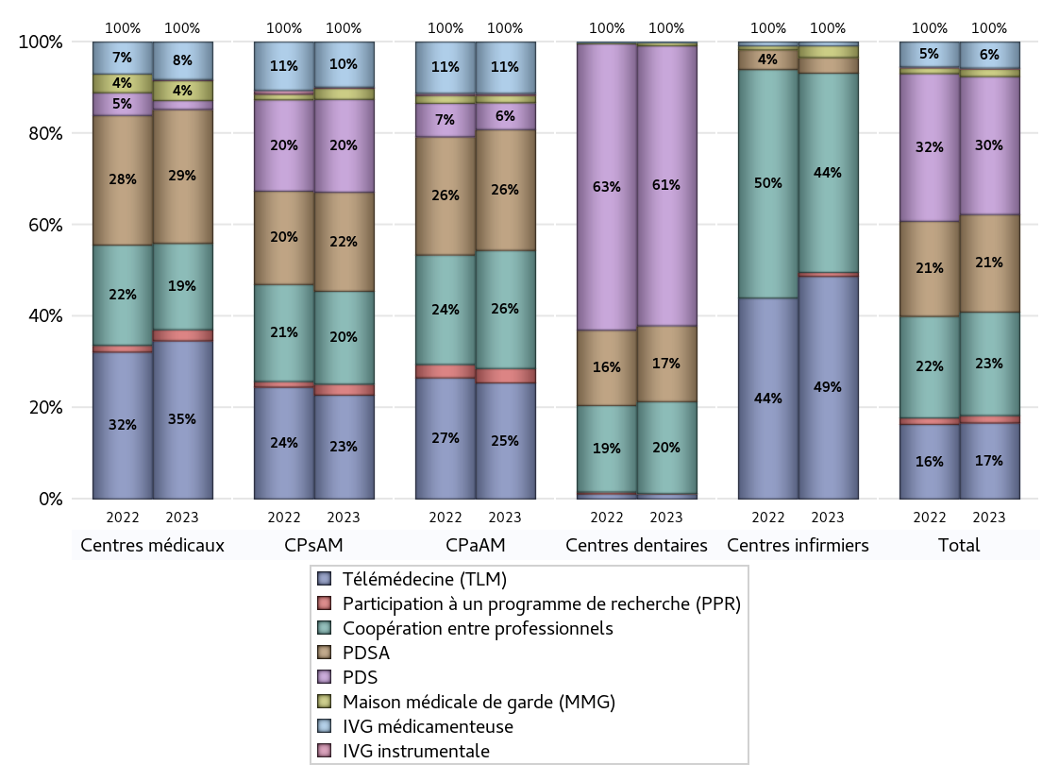
FONCTIONNEMENT(PDSA/MMG/IVG/TLM/PPR/COOP)
 | centres médicaux |  |  | Centres de santé polyvalents sans auxiliaires médicaux CPsAM |  | Centres de santé polyvalents avec auxiliaires médicaux CPaAM |  | Total centres à activité médicale | Centres de santé dentaires |  |  | Centres de santé infirmiers |  | Grand Total | Dont centres de santé pluri professionnels
 | avec MG et avec auxiliaires médicaux | avec MG et sans auxiliaires médicaux | sans MG | avec MG | sans MG | avec MG | sans MG |  | avec MG et avec auxiliaires médicaux | avec MG et sans auxiliaires médicaux | sans MG | avec MG | sans MG
PDSA au sein du centre | 17 | 30 | 9 | 52 | 20 | 116 | 124 | 368 | 1 | 11 | 240 | 0 | 2 | 622 | 149
PDSA en dehors du centre | 23 | 41 | 1 | 8 | 1 | 67 | 3 | 144 | 0 | 0 | 1 | 2 | 0 | 147 | 94
Sous total 1 PDSA | 40 | 71 | 10 | 60 | 21 | 183 | 127 | 512 | 1 | 11 | 241 | 2 | 2 | 769 | 243
Sous total PDSA | 121 |  |  | 81 |  | 310 |  |  | 253 |  |  | 4
PDS au sein du centre | 2 | 1 | 5 | 50 | 23 | 48 | 18 | 147 | 5 | 18 | 898 | 0 | 0 | 1068 | 66
PDS en dehors du centre | 0 | 0 | 0 | 1 | 2 | 3 | 0 | 6 | 0 | 0 | 13 | 0 | 0 | 19 | 3
Sous Total 1 PDS | 2 | 1 | 5 | 51 | 25 | 51 | 18 | 153 | 5 | 18 | 911 | 0 | 0 | 1087 | 69
Sous total PDS | 8 |  |  | 76 |  | 69 |  |  | 934 |  |  | 0
Maison médicale de garde (MMG) | 7 | 11 | 0 | 8 | 1 | 19 | 0 | 46 | 1 | 0 | 10 | 0 | 3 | 60 | 31
Sous total MMG | 18 |  |  | 9 |  | 19 |  |  | 11 |  |  | 3
IVG instrumentale | 0 | 1 | 0 | 1 | 0 | 5 | 0 | 7 | 0 | 0 | 0 | 0 | 0 | 7 | 5
Sous total IVGI | 1 |  |  | 1 |  | 5 |  |  | 0 |  |  | 0
IVG médicamenteuse | 13 | 17 | 4 | 34 | 3 | 130 | 2 | 203 | 0 | 2 | 0 | 0 | 1 | 206 | 153
Sous total IVGM | 34 |  |  | 37 |  | 132 |  |  | 2 |  |  | 1
Télémédecine (TLM) | 58 | 70 | 15 | 66 | 19 | 282 | 16 | 526 | 2 | 4 | 11 | 1 | 56 | 600 | 361
Sous total TLM | 143 |  |  | 85 |  | 298 |  |  | 17 |  |  | 57
Participation à un programme de recherche (PPR) | 4 | 5 | 1 | 9 | 0 | 35 | 2 | 56 | 0 | 0 | 1 | 0 | 1 | 58 | 45
Sous total PPR | 10 |  |  | 9 |  | 37 |  |  | 1 |  |  | 1
Coopération entre professionnels | 38 | 19 | 21 | 53 | 23 | 159 | 144 | 457 | 1 | 12 | 294 | 1 | 50 | 815 | 219
Sous total Coop | 78 |  |  | 76 |  | 303 |  |  | 307 |  |  | 51
Total | 413 |  |  | 374 |  | 1173 |  | 1960 | 1525 |  |  | 117 |  | 3602 | 1126

SYNTHESE DES MODALITES DE FONCTIONNEMENT PAR REGION
Régions | PDSA | PDS | Maisons médicales de garde | IVG instrumentale | IVG médicamenteuse | Télémédecine | Participation à un programme de recherche | Coopération entre professionnels
Guadeloupe | 1 | 2 | 0 | 0 | 0 | 1 | 0 | 3
Martinique | 0 | 2 | 0 | 0 | 0 | 0 | 0 | 3
Guyane | 0 | 0 | 0 | 0 | 0 | 1 | 0 | 0
Océan Indien | 0 | 1 | 0 | 0 | 0 | 2 | 0 | 0
Océan Indien | 0 | 0 | 0 | 0 | 1 | 2 | 0 | 2
Ile-de-France | 334 | 402 | 16 | 4 | 98 | 181 | 40 | 441
Centre-Val de Loire | 20 | 35 | 4 | 2 | 4 | 14 | 0 | 22
Bourgogne-Franche-Comté | 18 | 31 | 8 | 0 | 5 | 30 | 1 | 30
Normandie | 21 | 55 | 4 | 0 | 6 | 20 | 0 | 24
Hauts-de-France | 83 | 67 | 5 | 0 | 8 | 72 | 2 | 40
Grand Est | 58 | 76 | 0 | 0 | 11 | 56 | 3 | 40
Pays de la Loire | 18 | 33 | 2 | 0 | 4 | 34 | 0 | 17
Bretagne | 23 | 30 | 11 | 0 | 4 | 30 | 5 | 17
Nouvelle-Aquitaine | 45 | 63 | 2 | 1 | 8 | 24 | 3 | 36
Occitanie | 62 | 79 | 4 | 0 | 15 | 53 | 2 | 35
Auvergne-Rhône-Alpes | 47 | 121 | 4 | 0 | 24 | 46 | 0 | 55
Provence-Alpes-Côte d'Azur | 39 | 82 | 0 | 0 | 17 | 33 | 2 | 49
Corse | 0 | 8 | 0 | 0 | 1 | 1 | 0 | 1

Prévention
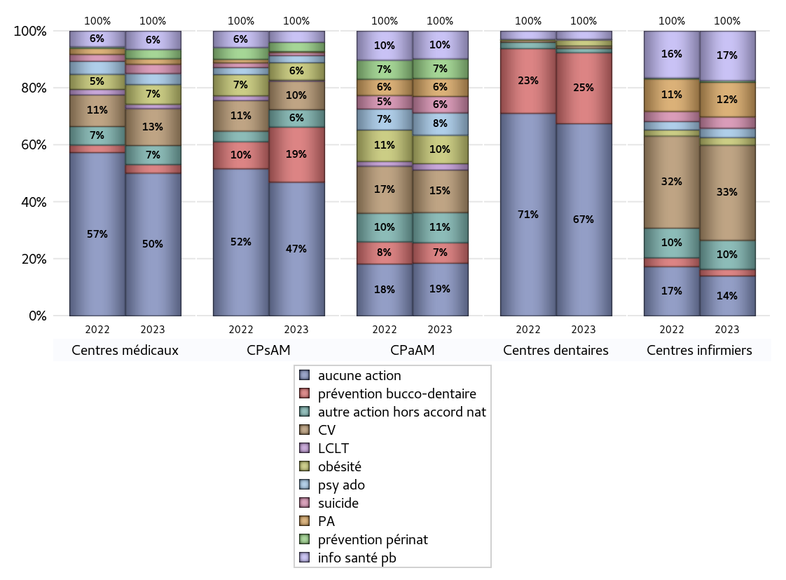
ACTIONS DE PREVENTION
 | centres médicaux |  |  | Centres de santé polyvalents sans auxiliaires médicaux CPsAM |  | Centres de santé polyvalents avec auxiliaires médicaux CPaAM |  | Total centres à activité médicale | Centres de santé dentaires |  |  | Centres de santé infirmiers |  | Grand Total | Dont centres de santé pluri professionnels
 | avec MG et avec auxiliaires médicaux | avec MG et sans auxiliaires médicaux | sans MG | avec MG | sans MG | avec MG | sans MG |  | avec MG et avec auxiliaires médicaux | avec MG et sans auxiliaires médicaux | sans MG | avec MG | sans MG
Aucune action | 57 | 129 | 46 | 92 | 39 | 160 | 170 | 693 | 4 | 16 | 889 | 2 | 118 | 1722 | 243
Sous total aucune action | 232 |  |  | 131 |  | 330 |  |  | 909 |  |  | 120
Amélioration de la couverture vaccinale CV) | 20 | 36 | 4 | 26 | 2 | 257 | 9 | 354 | 1 | 4 | 7 | 3 | 283 | 652 | 288
Sous total CV | 60 |  |  | 28 |  | 266 |  |  | 12 |  |  | 286
Lutte contre la tuberculose (LCLT) | 3 | 4 | 0 | 1 | 0 | 40 | 0 | 48 | 0 | 0 | 0 | 0 | 0 | 48 | 43
Sous total LCLT | 7 |  |  | 1 |  | 40 |  |  | 0 |  |  | 0
Surpoids et obésité chez l'enfant | 12 | 20 | 0 | 16 | 1 | 176 | 2 | 227 | 1 | 4 | 23 | 0 | 23 | 278 | 193
Sous total obésité | 32 |  |  | 17 |  | 178 |  |  | 28 |  |  | 23
Souffrance psychique et conduites addictives chez l'adolescent de 12 à 25 ans | 6 | 11 | 1 | 7 | 0 | 140 | 0 | 165 | 0 | 1 | 0 | 1 | 27 | 194 | 148
Sous total souffrance psy ado | 18 |  |  | 7 |  | 140 |  |  | 1 |  |  | 28
Prévention du suicide | 5 | 9 | 1 | 3 | 0 | 103 | 0 | 121 | 0 | 1 | 0 | 0 | 34 | 156 | 108
Sous total prévention suicide | 15 |  |  | 3 |  | 103 |  |  | 1 |  |  | 34
Prévention spécifique en direction des personnes âgées pour les régions non incluses dans les expérimentations PAERPA | 6 | 3 | 0 | 1 | 0 | 110 | 2 | 122 | 0 | 0 | 0 | 0 | 104 | 226 | 116
Sous total prévention PA | 9 |  |  | 1 |  | 112 |  |  | 0 |  |  | 104
Prévention périnatale | 3 | 8 | 4 | 8 | 1 | 122 | 1 | 147 | 1 | 0 | 0 | 0 | 5 | 153 | 127
Sous total prévention périnat | 15 |  |  | 9 |  | 123 |  |  | 1 |  |  | 5
Mission de relais d'information ou d'action de santé publique dans les thèmes visés par l'accord national | 14 | 15 | 1 | 8 | 3 | 170 | 4 | 215 | 0 | 0 | 39 | 2 | 147 | 403 | 187
Sous total info santé pb | 30 |  |  | 11 |  | 174 |  |  | 39 |  |  | 149
Prévention bucco-dentaire (mission de santé publique dentaire ou bilan bucco dentaire) | 4 | 8 | 2 | 38 | 16 | 126 | 2 | 196 | 2 | 6 | 328 | 0 | 20 | 552 | 143
Sous total prévention bucco-dentaire | 14 |  |  | 54 |  | 128 |  |  | 336 |  |  | 20
Autre action non visée dans l'accord national | 17 | 12 | 2 | 13 | 4 | 181 | 8 | 237 | 0 | 0 | 20 | 3 | 84 | 344 | 208
Sous total autre action hors accord nat | 31 |  |  | 17 |  | 189 |  |  | 20 |  |  | 87

Total1 des Centres de santé avec au moins une action | 45 | 54 | 10 | 60 | 19 | 334 | 14 | 536 | 2 | 6 | 349 | 4 | 326 | 1223 | 404
Total2 des Centres de santé avec au moins une action | 109 |  |  | 79 |  | 348 |  |  | 357 |  |  | 330

SYNTHESE DES ACTIONS DE PREVENTION PAR REGION
Régions | Aucune action | Amélioration de la couverture vaccinale | Lutte contre la tuberculose | Surpoids et obésité chez l'enfant | Souffrance psychique et conduites addictives chez l'adolescent de 12 à 25 ans | Prévention du suicide | Prévention spécifique en direction des personnes âgées pour les régions non incluses dans les expérimentations PAERPA | Prévention périnatale | Mission de relais d'information ou d'action de santé publique dans les thèmes visés par l'accord national | Prévention bucco-dentaire (mission de santé publique dentaire ou bilan bucco dentaire | Autre action non visée dans l'accord national
Guadeloupe | 5 | 0 | 0 | 0 | 0 | 0 | 0 | 0 | 0 | 0 | 0
Martinique | 4 | 0 | 0 | 0 | 0 | 0 | 0 | 0 | 0 | 1 | 0
Guyane | 0 | 0 | 0 | 0 | 0 | 0 | 0 | 0 | 1 | 0 | 0
Océan Indien | 5 | 0 | 0 | 1 | 0 | 0 | 0 | 0 | 0 | 1 | 0
Océan Indien | 1 | 0 | 0 | 0 | 0 | 0 | 0 | 0 | 0 | 0 | 1
Ile-de-France | 687 | 107 | 22 | 88 | 53 | 22 | 18 | 39 | 50 | 195 | 76
Centre-Val de Loire | 42 | 15 | 1 | 7 | 2 | 1 | 2 | 3 | 2 | 24 | 8
Bourgogne-Franche-Comté | 72 | 38 | 1 | 7 | 3 | 3 | 15 | 2 | 23 | 6 | 13
Normandie | 69 | 24 | 1 | 4 | 3 | 3 | 1 | 3 | 10 | 26 | 6
Hauts-de-France | 103 | 108 | 3 | 60 | 58 | 58 | 69 | 61 | 83 | 24 | 74
Grand Est | 133 | 56 | 1 | 33 | 6 | 6 | 8 | 1 | 12 | 29 | 30
Pays de la Loire | 47 | 60 | 0 | 15 | 26 | 13 | 31 | 3 | 51 | 33 | 25
Bretagne | 44 | 57 | 2 | 3 | 6 | 7 | 9 | 2 | 39 | 26 | 15
Nouvelle-Aquitaine | 104 | 40 | 3 | 9 | 8 | 5 | 19 | 6 | 10 | 33 | 18
Occitanie | 134 | 55 | 6 | 18 | 7 | 23 | 29 | 5 | 37 | 41 | 22
Auvergne-Rhône-Alpes | 131 | 67 | 6 | 20 | 12 | 10 | 21 | 22 | 55 | 65 | 42
Provence-Alpes-Côte d'Azur | 133 | 25 | 2 | 13 | 10 | 5 | 4 | 5 | 30 | 48 | 13
Corse | 8 | 0 | 0 | 0 | 0 | 0 | 0 | 1 | 0 | 0 | 1

ETP
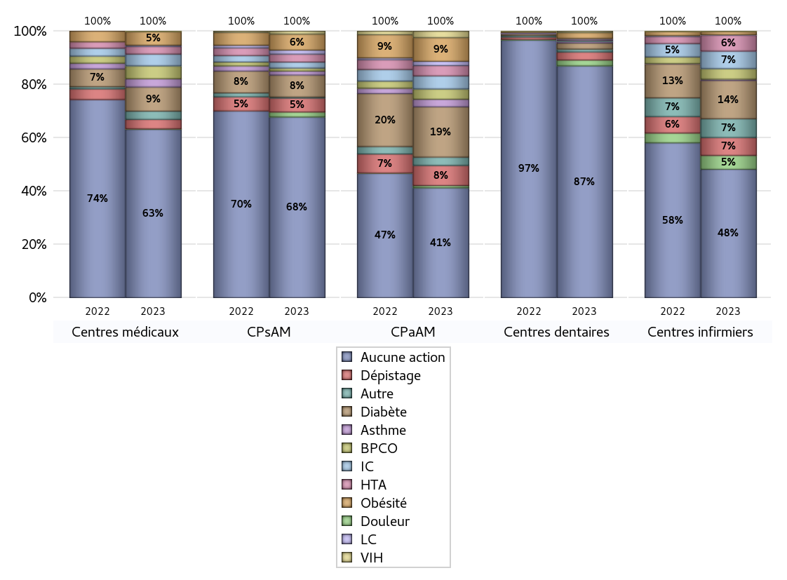
EDUCATION THERAPEUTIQUE DU PATIENT
 | centres médicaux |  |  | Centres de santé polyvalents sans auxiliaires médicaux CPsAM |  | Centres de santé polyvalents avec auxiliaires médicaux CPaAM |  | Total centres à activité médicale | Centres de santé dentaires |  |  | Centres de santé infirmiers |  | Grand Total | Dont centres de santé pluri professionnels
 | avec MG et avec auxiliaires médicaux | avec MG et sans auxiliaires médicaux | sans MG | avec MG | sans MG | avec MG | sans MG |  | avec MG et avec auxiliaires médicaux | avec MG et sans auxiliaires médicaux | sans MG | avec MG | sans MG
Aucune action | 72 | 163 | 51 | 125 | 56 | 262 | 175 | 904 | 5 | 18 | 1180 | 4 | 311 | 2422 | 374
Sous total aucune action | 286 |  |  | 181 |  | 437 |  |  | 1203 |  |  | 315
Diabète | 20 | 17 | 4 | 20 | 2 | 197 | 3 | 263 | 1 | 4 | 26 | 1 | 93 | 388 | 226
Sous total diabète | 41 |  |  | 22 |  | 200 |  |  | 31 |  |  | 94
Asthme | 8 | 5 | 1 | 4 | 0 | 29 | 1 | 48 | 0 | 4 | 4 | 0 | 3 | 59 | 39
Sous total asthme | 14 |  |  | 4 |  | 30 |  |  | 8 |  |  | 3
BPCO | 14 | 7 | 1 | 3 | 0 | 39 | 2 | 66 | 0 | 1 | 0 | 0 | 26 | 93 | 55
Sous total BPCO | 22 |  |  | 3 |  | 41 |  |  | 1 |  |  | 26
Insuffisance cardiaque (IC) | 12 | 8 | 0 | 6 | 0 | 52 | 0 | 78 | 0 | 3 | 3 | 0 | 43 | 127 | 65
Sous total IC | 20 |  |  | 6 |  | 52 |  |  | 6 |  |  | 43
HTA | 8 | 4 | 1 | 8 | 0 | 40 | 1 | 62 | 0 | 2 | 2 | 0 | 39 | 105 | 51
Sous total HTA | 13 |  |  | 8 |  | 41 |  |  | 4 |  |  | 39
Lombalgie chronique (LC) | 0 | 2 | 0 | 4 | 0 | 17 | 0 | 23 | 0 | 3 | 2 | 0 | 1 | 29 | 18
Sous total LC | 2 |  |  | 4 |  | 17 |  |  | 5 |  |  | 1
Obésité | 16 | 5 | 2 | 15 | 1 | 94 | 0 | 133 | 1 | 4 | 25 | 1 | 7 | 171 | 117
Sous total obésité | 23 |  |  | 16 |  | 94 |  |  | 30 |  |  | 8
VIH | 0 | 1 | 0 | 2 | 1 | 26 | 0 | 30 | 0 | 4 | 4 | 0 | 1 | 39 | 26
Sous total VIH | 1 |  |  | 3 |  | 26 |  |  | 8 |  |  | 1
Douleur | 0 | 1 | 0 | 3 | 2 | 9 | 0 | 15 | 0 | 4 | 26 | 0 | 34 | 79 | 9
Sous total douleur | 1 |  |  | 5 |  | 9 |  |  | 30 |  |  | 34
Action de dépistage | 11 | 4 | 1 | 13 | 1 | 79 | 1 | 110 | 1 | 4 | 37 | 1 | 43 | 196 | 96
Sous total dépistage | 16 |  |  | 14 |  | 80 |  |  | 42 |  |  | 44
Autre | 8 | 6 | 0 | 0 | 1 | 29 | 4 | 48 | 0 | 0 | 15 | 1 | 45 | 109 | 38
Sous total autre | 14 |  |  | 1 |  | 33 |  |  | 15 |  |  | 46

Total1 des Centres de santé avec au moins une action | 30 | 20 | 5 | 27 | 2 | 232 | 9 | 325 | 1 | 4 | 58 | 2 | 133 | 523 | 273
Total2 des Centres de santé avec au moins une action | 55 |  |  | 29 |  | 241 |  |  | 63 |  |  | 135

promo santé
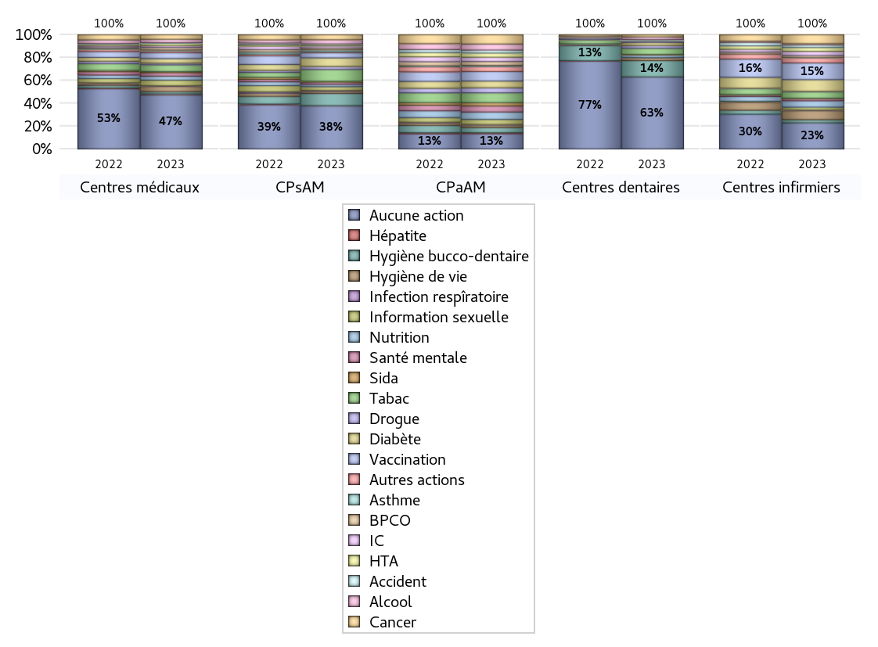
PROMOTION ET EDUCATION POUR LA SANTE
 | centres médicaux |  |  | Centres de santé polyvalents sans auxiliaires médicaux CPsAM |  | Centres de santé polyvalents avec auxiliaires médicaux CPaAM |  | Total centres à activité médicale | Centres de santé dentaires |  |  | Centres de santé infirmiers |  | Grand Total | Dont centres de santé pluri professionnels
 | avec MG et avec auxiliaires médicaux | avec MG et sans auxiliaires médicaux | sans MG | avec MG | sans MG | avec MG | sans MG |  | avec MG et avec auxiliaires médicaux | avec MG et sans auxiliaires médicaux | sans MG | avec MG | sans MG
Aucune action | 64 | 149 | 46 | 106 | 39 | 169 | 171 | 744 | 5 | 16 | 987 | 4 | 208 | 1964 | 271
Sous total aucune action | 259 |  |  | 145 |  | 340 |  |  | 1008 |  |  | 212
diabète | 13 | 7 | 2 | 19 | 10 | 149 | 0 | 200 | 0 | 4 | 37 | 1 | 94 | 336 | 166
Sous total diabète | 22 |  |  | 29 |  | 149 |  |  | 41 |  |  | 95
asthme | 3 | 1 | 0 | 6 | 0 | 24 | 0 | 34 | 0 | 3 | 2 | 0 | 1 | 40 | 28
Sous total asthme | 4 |  |  | 6 |  | 24 |  |  | 5 |  |  | 1
BPCO | 8 | 4 | 0 | 6 | 0 | 83 | 2 | 103 | 0 | 0 | 0 | 0 | 17 | 120 | 92
Sous total BPCO | 12 |  |  | 6 |  | 85 |  |  | 0 |  |  | 17
Insuffisance cardiaque (IC) | 5 | 4 | 0 | 7 | 0 | 93 | 2 | 111 | 0 | 3 | 2 | 1 | 33 | 150 | 100
Sous total IC | 9 |  |  | 7 |  | 95 |  |  | 5 |  |  | 34
HTA | 9 | 2 | 0 | 5 | 0 | 87 | 5 | 108 | 0 | 0 | 2 | 0 | 31 | 141 | 96
Sous total HTA | 11 |  |  | 5 |  | 92 |  |  | 2 |  |  | 31
Accident de la vie courante | 1 | 2 | 0 | 2 | 0 | 64 | 2 | 71 | 0 | 3 | 3 | 0 | 21 | 98 | 65
Sous total accident | 3 |  |  | 2 |  | 66 |  |  | 6 |  |  | 21
Alcool | 9 | 7 | 0 | 13 | 1 | 132 | 2 | 164 | 0 | 4 | 33 | 0 | 10 | 211 | 144
Sous total alcool | 16 |  |  | 14 |  | 134 |  |  | 37 |  |  | 10
cancer | 14 | 6 | 2 | 14 | 3 | 200 | 6 | 245 | 1 | 0 | 30 | 1 | 72 | 349 | 217
Sous total cancer | 22 |  |  | 17 |  | 206 |  |  | 31 |  |  | 73
Hépatite | 1 | 3 | 0 | 1 | 0 | 21 | 0 | 26 | 0 | 0 | 1 | 0 | 0 | 27 | 22
Sous total hépatite | 4 |  |  | 1 |  | 21 |  |  | 1 |  |  | 0
Hygiène bucco-dentaire | 4 | 5 | 2 | 27 | 14 | 116 | 1 | 169 | 1 | 6 | 220 | 0 | 26 | 422 | 128
Sous total hygiène bucco-dentaire | 11 |  |  | 41 |  | 117 |  |  | 227 |  |  | 26
Hygiène de vie | 12 | 10 | 3 | 4 | 3 | 53 | 0 | 85 | 0 | 4 | 36 | 2 | 70 | 197 | 67
Sous total hygiène de vie | 25 |  |  | 7 |  | 53 |  |  | 40 |  |  | 72
Infection respiratoire | 2 | 1 | 0 | 3 | 0 | 11 | 0 | 17 | 0 | 0 | 2 | 0 | 5 | 24 | 13
Sous total infection respîratoire | 3 |  |  | 3 |  | 11 |  |  | 2 |  |  | 5
Information sexuelle | 11 | 12 | 4 | 12 | 1 | 111 | 1 | 152 | 0 | 0 | 1 | 1 | 23 | 177 | 125
Sous total information sexuelle | 27 |  |  | 13 |  | 112 |  |  | 1 |  |  | 24
Nutrition | 10 | 9 | 0 | 7 | 1 | 159 | 5 | 191 | 0 | 3 | 34 | 1 | 51 | 280 | 171
Sous total nutrition | 19 |  |  | 8 |  | 164 |  |  | 37 |  |  | 52
santé mentale | 6 | 9 | 1 | 7 | 0 | 135 | 0 | 158 | 0 | 0 | 2 | 1 | 17 | 178 | 142
Sous total santé mentale | 16 |  |  | 7 |  | 135 |  |  | 2 |  |  | 18
Sida | 2 | 4 | 0 | 3 | 0 | 72 | 0 | 81 | 0 | 2 | 2 | 0 | 2 | 87 | 74
Sous total sida | 6 |  |  | 3 |  | 72 |  |  | 4 |  |  | 2
Tabac | 21 | 9 | 2 | 27 | 13 | 209 | 8 | 289 | 0 | 4 | 83 | 0 | 52 | 428 | 236
Sous total tabac | 32 |  |  | 40 |  | 217 |  |  | 87 |  |  | 52
Usage de la drogue | 2 | 6 | 0 | 8 | 2 | 109 | 2 | 129 | 0 | 4 | 35 | 0 | 4 | 172 | 112
Sous total drogue | 8 |  |  | 10 |  | 111 |  |  | 39 |  |  | 4
Vaccination | 13 | 12 | 3 | 15 | 2 | 202 | 8 | 255 | 0 | 4 | 15 | 0 | 135 | 409 | 218
Sous total vaccination | 28 |  |  | 17 |  | 210 |  |  | 19 |  |  | 135
Autres actions | 6 | 3 | 0 | 4 | 0 | 109 | 3 | 125 | 0 | 0 | 5 | 0 | 42 | 172 | 116
Sous total autres actions | 9 |  |  | 4 |  | 112 |  |  | 5 |  |  | 42

Total1 des Centres de santé avec au moins une action | 38 | 34 | 10 | 46 | 19 | 325 | 13 | 485 | 1 | 6 | 251 | 2 | 236 | 981 | 376
Total2 des Centres de santé avec au moins une action | 82 |  |  | 65 |  | 338 |  |  | 258 |  |  | 238

activités spécifiques
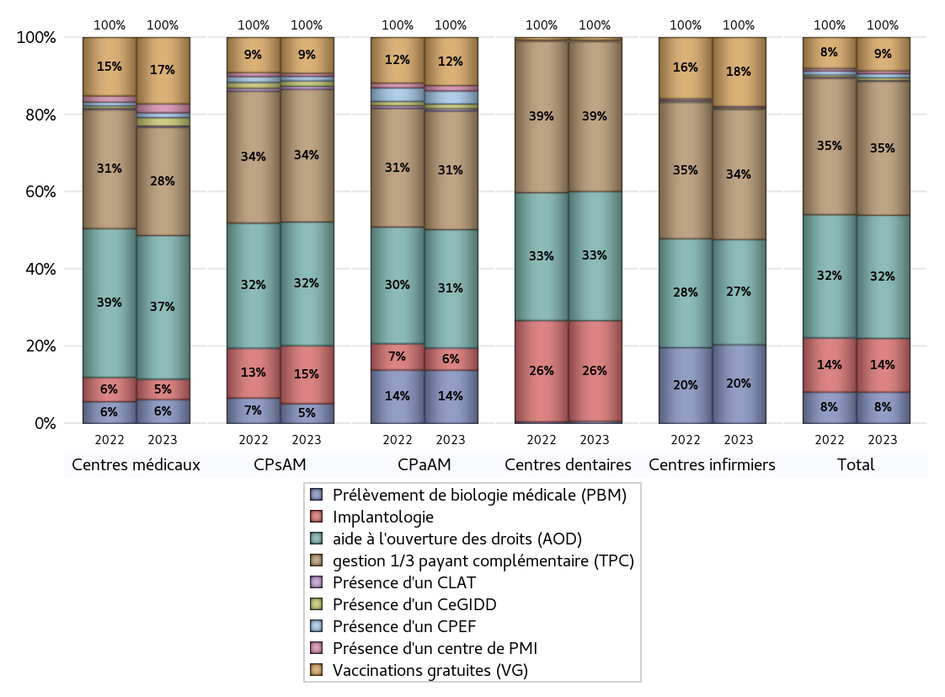
ACTIVITES SPECIFIQUES
 | centres médicaux |  |  | Centres de santé polyvalents sans auxiliaires médicaux CPsAM |  | Centres de santé polyvalents avec auxiliaires médicaux CPaAM |  | Total centres à activité médicale | Centres de santé dentaires |  |  | Centres de santé infirmiers |  | Grand Total | Dont centres de santé pluri professionnels
 | avec MG et avec auxiliaires médicaux | avec MG et sans auxiliaires médicaux | sans MG | avec MG | sans MG | avec MG | sans MG |  | avec MG et avec auxiliaires médicaux | avec MG et sans auxiliaires médicaux | sans MG | avec MG | sans MG
Prélèvement de biologie médicale (PBM) | 22 | 15 | 3 | 24 | 2 | 247 | 13 | 326 | 1 | 2 | 14 | 5 | 263 | 611 | 282
Sous total PBM | 40 |  |  | 26 |  | 260 |  |  | 17 |  |  | 268
Implantologie | 8 | 19 | 7 | 50 | 26 | 86 | 22 | 218 | 3 | 22 | 803 | 0 | 0 | 1046 | 109
Sous total implanto | 34 |  |  | 76 |  | 108 |  |  | 828 |  |  | 0
aide à l'ouverture des droits (AOD) | 75 | 126 | 39 | 122 | 40 | 413 | 165 | 980 | 6 | 22 | 1033 | 4 | 354 | 2399 | 528
Sous total AOD | 240 |  |  | 162 |  | 578 |  |  | 1061 |  |  | 358
gestion 1/3 payant complémentaire (TPC) | 49 | 92 | 40 | 125 | 49 | 412 | 167 | 934 | 6 | 22 | 1204 | 6 | 437 | 2609 | 501
Sous total TPC | 181 |  |  | 174 |  | 579 |  |  | 1232 |  |  | 443
Présence d'un CLAT | 2 | 0 | 0 | 3 | 1 | 11 | 0 | 17 | 0 | 0 | 0 | 0 | 0 | 17 | 15
Sous total CLAT | 2 |  |  | 4 |  | 11 |  |  | 0 |  |  | 0
Présence d'un CeGIDD | 4 | 6 | 4 | 5 | 2 | 23 | 0 | 44 | 0 | 0 | 5 | 1 | 3 | 53 | 31
Sous total CeGIDD | 14 |  |  | 7 |  | 23 |  |  | 5 |  |  | 4
Présence d'un CPEF | 0 | 8 | 0 | 6 | 0 | 64 | 0 | 78 | 0 | 0 | 1 | 0 | 1 | 80 | 67
Sous total CPEF | 8 |  |  | 6 |  | 64 |  |  | 1 |  |  | 1
Présence d'un centre de PMI | 2 | 13 | 0 | 4 | 0 | 26 | 0 | 45 | 0 | 1 | 4 | 0 | 5 | 55 | 30
Sous total PMI | 15 |  |  | 4 |  | 26 |  |  | 5 |  |  | 5
Vaccinations gratuites (VG) | 39 | 65 | 7 | 41 | 6 | 226 | 9 | 393 | 2 | 6 | 15 | 4 | 231 | 651 | 286
Sous total VG | 111 |  |  | 47 |  | 235 |  |  | 23 |  |  | 235
Total | 645 |  |  | 506 |  | 1884 |  | 3035 | 3172 |  |  | 1314 |  | 7521 | 1849

